Sheet1
道臣科技发展（北京）有限公司

伺服电动缸计算公式：

电机输出转矩与电缸输出力的关系公式： |  |  |  |  |  | 电机功率计算公式

F=T*η*2π*i/P |  |  |  |  |  | T=P*9550/n
T=F*P/η*2π*i |  |  |  |  |  | P=T*n/9550

F: 输出力,单位KN
T: 电机输出扭矩，单位Nm
η: 一般选择电缸总效率为0.85%，效率随实际工况又有变化，请注意。
i: 减速比
P: 丝杠导程，单位mm

扭矩计算 |  |  |  |  |  | 反推载荷计算
T=F*P/η*2π*i |  |  |  |  |  | F=T*η*2π*i/P
 |  |  | 变量 | 计算过程 | 结果 |  |  | 变量 | 计算过程 | 结果
 | 载荷 | F= kN | 60 |  |  |  | 转矩 | T= Nm | 14.006666667
 | 导程 | P= mm | 5 |  |  |  | 效率 | η= | 0.85
F*P |  |  |  | 300 |  |  | 常数 | 2π= | 6.2831852
 | 效率 | η= | 0.85 |  |  |  | 速比 | i= | 1.5
 | 常数 | 2π= | 6.2831852
 | 速比 | i= | 1.5 |  |  | T*η*2π*i |  |  | 112.20826289
η*2π*i |  |  |  | 8.01106113 |  | P | 导程 | P= mm | 5

转矩 |  | T= Nm |  |  | 37.448222543 | 载荷 |  | F= KN |  | 22.441652579

功率计算 |  |  |  |  |  | 扭矩计算
P=T*n/9550 |  |  |  |  |  | T=P*9550/n

 | 额定转矩 | T= Nm | 37.448222543 |  |  |  | 额定功率 | P= KW | 4.4
电机 | 额定转速 | n= rpm | 3000 |  |  |  | 常数 |  | 9550
 | 常数 |  | 9550 |  |  | 电机 | 额定转速 | n= rpm | 3000

功率 |  | P= KW |  |  | 11.763839542 | 转矩 |  | T= Nm |  | 14.006666667
线速度 |  | V= mm/s |  |  | 166.66666667 | 线速度 |  | V= mm/s |  | 166.66666667

寿命计算
转数寿命 | L10=（Ca/Fm)^3x10^6 |  |  |  |  | 单独计算功率
单位 rev(转） | 动态载荷 | Ca= KN | 4.5 |  |  | 功率计算
 | 平均负载 | Fm= KN | 1.5 |  |  | P=T*n/9550
Ca/Fm |  |  |  |  | 3
(Ca/Fm)^3 |  |  |  |  | 27 |  | 额定转矩 | T= Nm | 1
（Ca/Fm)^3x10^6 |  | L10= rev |  |  | 27000000 | 电机 | 额定转速 | n= rpm | 3000
 |  |  |  |  |  |  | 常数 |  | 9550
里程寿命 | L10=（Ca/Fm)^3x10^6xP
单位 km(千米） |  |  |  |  |  | 功率 |  | P= KW |  |  | 0.31413612565
 | 导程 | P= mm | 2
 |  | P= m | 0.000002 |  | 54
（Ca/Fm)^3x10^6xP |  | L10= km |  |  | 54
 |  |  |  |  |  | 100 | 150
寿命换算成mm |  |  |  |  | 54000000
 | 行程 | S= mm | 75
 | 往返 | S= mm | 150
一天工作xx次 |  |  | 73000
寿命天数 |  |  |  |  | 4.9315068493

一年工作xx天 |  |  | 300
寿命年数 |  |  |  |  | 0.016438356164

一、SQRT函数如果要在Excel求某个数的平方根，可以使用SQRT函数返回其正平方根。其语法是：SQRT(number)其中Number是要计算平方根的数。比如我们要求出289的平方根，可以在单元格中输入：=SQRT(289)即可得出答案17。
二、POWER函数如果要计算某个数的任意N次方或N次方根，可以用POWER函数。其语法是：POWER(number,power)其中Number是底数，可以为任意实数。Power是指数，底数按该指数次幂乘方。例如下面的一些公式：=POWER(2.18,3)计算2.18的3次方，返回10.360232=POWER(12,1/3)计算12的3次方根，返回2.289428=POWER(5,-2)计算5的-2次方，返回0.04
三、指数操作符“^”求某个数的乘方也可以用指数操作符“^”，如计算5的-2次方，也可以写为：=5^-2公式返回0.04。
四、EXP函数如果要计算常数e的N次方，可以用EXP函数。EXP函数是计算自然对数的LN函数的反函数。常数e等于2.71828182845904，是自然对数的底数。如下例：=EXP(3)计算e的3次方，返回20.0855369231877。
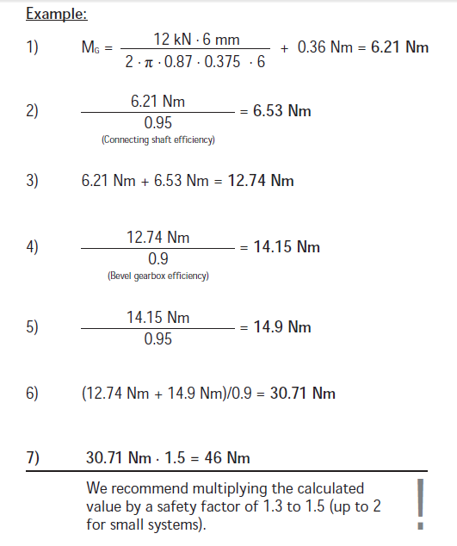
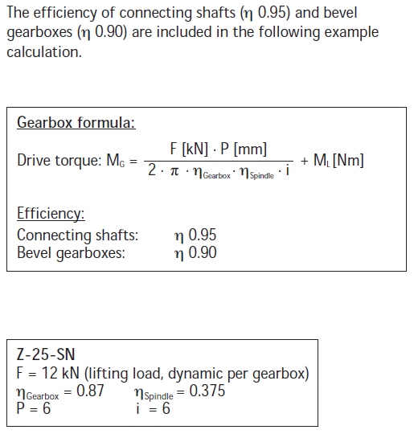

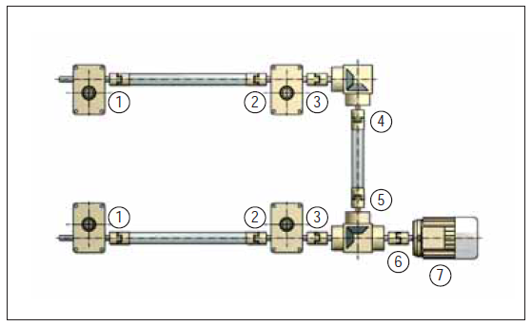

螺旋升降机的计算选型公式：

单台升降机扭矩计算
T=F*P/η*2π*i+M0
 |  |  | 变量 | 计算过程 | 结果
 | 载荷 | F= kN | 10
 | 导程 | P= mm | 6
F*P |  |  |  | 60
 | 效率 | η= | 0.19
 | 常数 | 2π= | 6.2831852
 | 速比 | i= | 24
η*2π*i |  |  |  | 28.651324512
M0 |  | Nm= |  | 0.26 |  | 4台同步U型排列布置，电机中置，3个换向齿轮箱。
 |  |  |  |  |  | 已知 | 传动轴效率 | 0.95 | 齿轮箱效率 | 0.9
转矩 | M1 | T= Nm |  |  | 2.3541440238
 |  |  |  |  |  | （1）转矩 | M1= | 2.3541440238 |  |  | 左边已计算
 |  |  |  |  |  | （2）转矩 | M2= | M1/0.95 | 2.4780463408
功率计算 |  |  |  |  |  | （3）转矩 | M3= | M1+M2 | 4.8321903646
P=T*n/9550 |  |  |  |  |  | （4）转矩 | M4= | M3/0.9 | 5.3691004051
 |  |  |  |  |  | （5）转矩 | M5= | M4/0.95 | 5.6516846369
 | 额定转矩 | T= Nm | 2.3541440238 |  |  | （6）转矩 | M6= | M5+M5 | 11.303369274 |  | 电机中置算法
电机 | 额定转速 | n= rpm | 1000 |  |  | （7）转矩 | M7= | M6*1.5 | 16.955053911 |  | 1.5安全系数
 | 常数 |  | 9550 |  |  | 功率计算
 |  |  |  |  |  | P=T*n/9550
功率 |  | P= KW |  |  | 0.24650722762
线速度 |  | V= mm/s |  |  | 4.1666666667 |  | 额定转矩 | T= Nm | 16.955053911
 |  |  |  |  |  | 电机 | 额定转速 | n= rpm | 2800
 |  |  |  |  |  |  | 常数 |  | 9550

 |  |  |  |  |  | 功率 |  | P= KW |  |  | 4.9711152828
 |  |  |  |  |  | 线速度 |  | V= mm/s |  |  | 11.666666667

螺旋升降机的计算选型公式：
选型及计算：
 | 所需驱动功率的核算

 | 客户参数：负载=5吨、行程=250mm、速度≥2.5mm/s
 | 导程10mm、减速比1:36、空载扭矩0.51Nm、升降机速比L的总效率37%
 | 1、单台驱动扭矩：
 | 计算公式如下：

 | MT=(F*P)/(2*π*η*i)+M0=(60/2*10)/(2*3.1415926*0.37*36)+0.51=4.1Nm

 | 2、组合驱动扭矩：
 | M2=4.1/0.95/0.9=4.8Nm

 | M总=M2*2=4.8*2=9.6Nm

 | 考虑安全系数M总=9.6*1.5=14.4Nm
 | 其中0.95是传动轴的效率、0.9是换向齿轮箱的效率、1.5是安全系数倍数

伺服电机 | ①当客户要求升降速度≥2.5mm/sec
选型
 | 伺服电机选择额定转速1500rpm，但是蜗轮蜗杆升降机的最高输入转速限定在1500rpm一下，所以
 | 行星减速机的速比选择1:1.5，这样输入转速是1000rpm。

 | 蜗杆输入1转丝杠的提升量为0.36mm，所以升降机输入转速=1000rpm,升降机速度是6mm/sec，
 | 单程升降时间41.6秒。

 | ②驱动功率：
 | Pm=Tm*n/9550=14.4*2000/9550=3KW
 | ③所以电机选择：功率≥3KW,额定扭矩≥14.4Nm,转速≤2000r/min

